test jouer
jouer


 | Cas 1
 | debut de partie

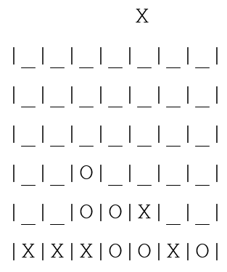
 | Cas 2
 | milieu de partie

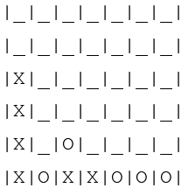
 | Cas 3
 | fin de partie

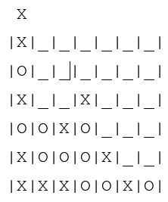
 | Cas 4
 | milieu de partie

test afficher
afficher

 | Cas 1
 | début de partie

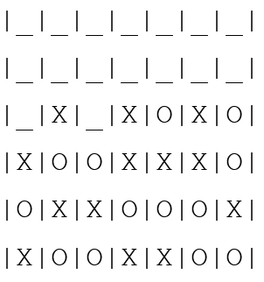
 | Cas 2
 | milieu de partie

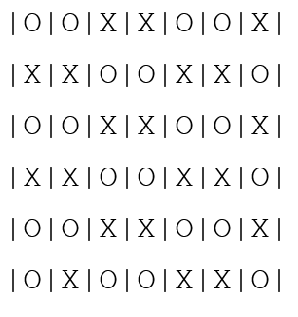
 | Cas 3
 | fin de partie

test trouverLigne
trouverLigne

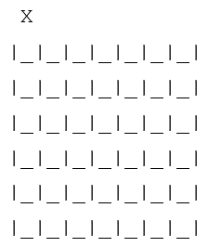
 | Cas 1

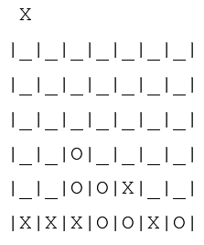
 | Cas 2

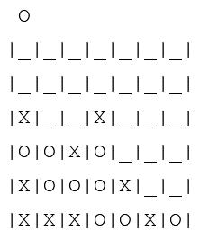
 | Cas 3

 | Cas 4

GRILLE
TEST GRILLE PLEINE

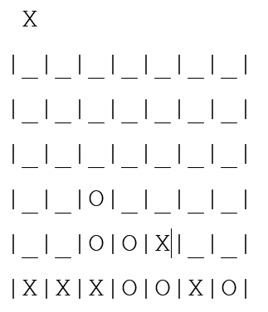
 | Cas 1

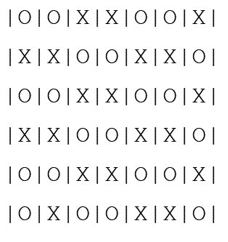
 | Cas 2

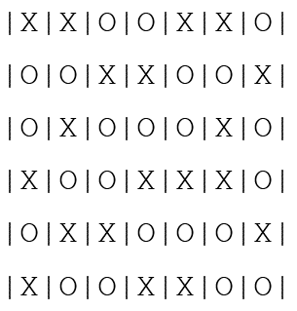
 | Cas 3

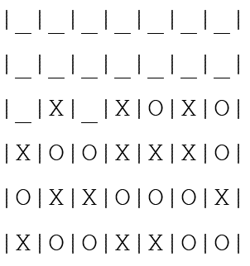
 | Cas 4

 | Cas 5

test estVainqueur
estVainqueur

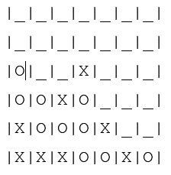
 | Cas 1

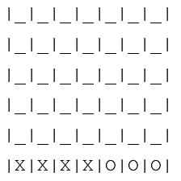
 | Cas 2


 | Cas 3

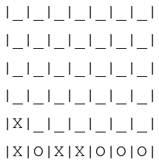
 | Cas 4

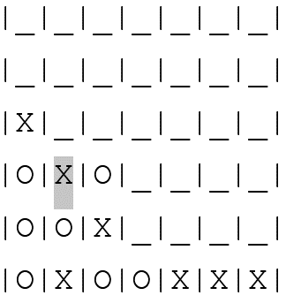
 | Cas 5


 | Cas 6

test finDePartie
finDePartie

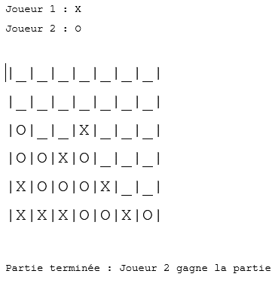
 | Cas 1

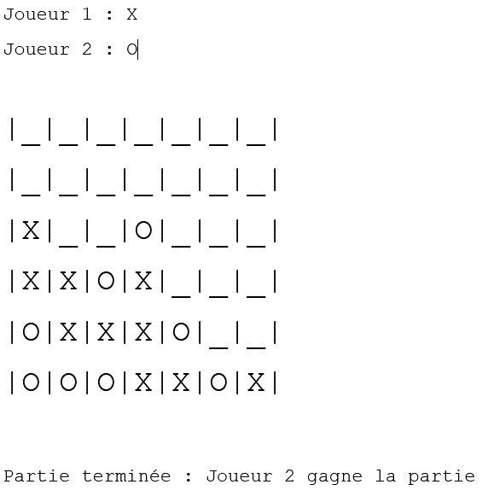
 | Cas 2

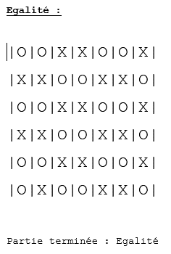
 | Cas 3

